Estadísticas
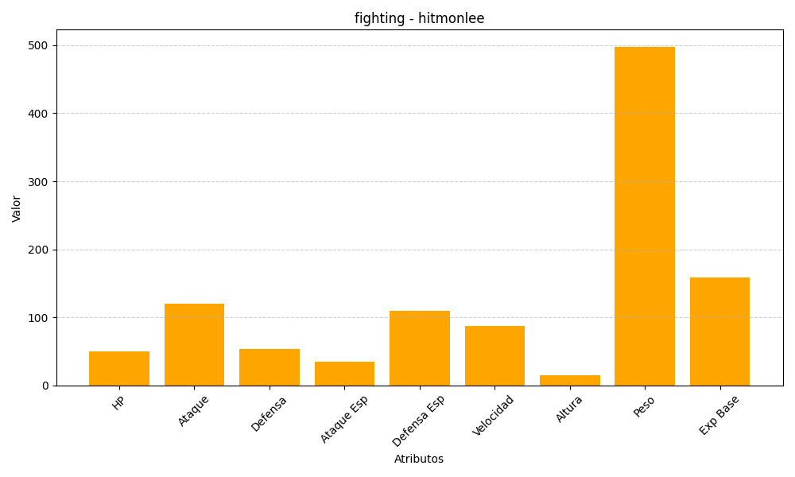
ID | Nombre | Tipo | HP | Ataque | Defensa | Ataque Especial | Defensa Especial | Velocidad | Altura | Peso | Experiencia Base
106 | hitmonlee | fighting | 50 | 120 | 53 | 35 | 110 | 87 | 15 | 498 | 159

